Horaire R2 et R3
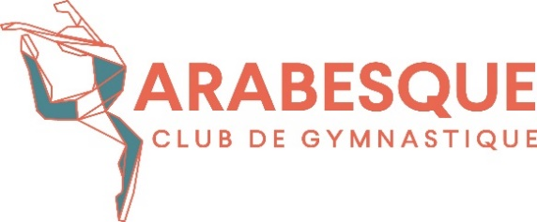
COMPÉTITION R2 et R3
Club Arabesque
DIMANCHE 1er DÉCEMBRE

BLOC 2: CATÉGORIE R3 11-12 ans

9h35 | Arrivée des gymnastes
9h50-10h05 | Échauffement général
10h10-12h40 | Compétition (30 minutes/appareil - FORMAT CAPITAL CUP - ÉCHAU 1 MIN/GYMNASTE)
12h55 | Remise des récompenses

Groupe A : | Arabesque (9)
Groupe B: | Gymnaska (9)
Groupe C : | Hirondelles (9) groupe Eloise
Groupe D : | Hirondelles (8)
Groupe E : | Altigym(4), Élans (5)

 | ROTATIONS

 |  | SAUT | BARRES | TRAMPO/TUMBLING | POUTRE | SOL
 | 1 | A | B | C | E | F
 | 2 | F | A | B | D | E
 | 3 | E | F | A | C | D
 | 4 | D | E | F | B | C
 | 5 | C | D | E | A | B

BLOC 3 : CATÉGORIES R3 9-10, 13-14, 15+ ans/ R2

12h55 | Arrivée des gymnastes
13h20-13h25 | Échauffement général
13h40-16h35 | Compétition (29 minutes/appareil - FORMAT CAPITAL CUP - ÉCHAU 1 MIN/GYMNASTE)
16h50 | Remise des récompenses

Groupe A : | Arabesque (3), Gymnaska (2) gr. Marie-Pier, | R3
 | Hirondelles (2) gr. Dylann
Groupe B: | Altigym (3), Élans (2) | R3
 | Hirondelles (3) gr. Laurence
Groupe C : | Gymnaska (6) , Hirondelles (5) gr. Eloise | R3
Groupe D : | Hirondelles (3+8) gr. Zéolie | R3
Groupe E : | Élans (3), Hirondelles (7) gr. Christine/ Léa | R2
Groupe F: | Gymnaska (7), Hirondelles (1) | R2

 | ROTATIONS

 |  | SAUT | BARRES | TRAMPO | TUMBLING | POUTRE | SOL
 | 1 | A | B | C | D | E | F
 | 2 | F | A | B | C | D | E
 | 3 | E | F | A | B | C | D
 | 4 | D | E | F | A | B | C
 | 5 | C | D | E | F | A | B
 | 6 | B | C | D | E | F | A

